关系图
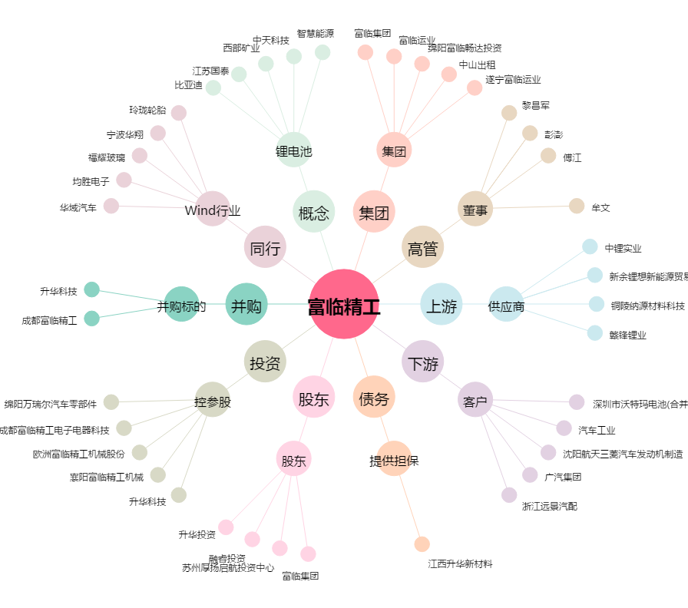
富临精工[300432.SZ] - 关系概览图

